Лот № 1
Лот № 1 | Примеры отдельных аттракционов на фото
Общая площадь размещения всех объектов в составе комплекса аттракционов не должна превышать 1100 кв.м.
Аттракционы механизированные - 6 единиц
В состав комплекса аттракционов должны входить только механизированные аттракционы, в составе которых должны быть механизированные аттракционы следующих типов: - вращательного движения (по типу «цепочная карусель», «свадебная карусель/лошадки», «детское колесо обозрения»); - маятникового движения (по типу «лодка/ладья»); - сложного движения (по типу «экстремальный аттракцион»). При подборе аттракционной техники для размещения в комплексе аттракционов следует учитывать возрастные ограничения, содержащиеся в технической документации размещаемой техники, а именно: в комплексе должно быть не менее 3х аттракционов, на которых могут кататься дети от 3х лет или младше, а также не менее 3-х аттракционов, на которых могут кататься взрослые, либо взрослые вместе с детьми. В случае содержания в требованиях технической документации только требований к весу на одно посадочное место следует учитывать средний вес человека: по 3-м аттракционам - для детской возрастной группы, по 3-м аттракционам - для взрослой возрастной группы либо без требований к весу. | 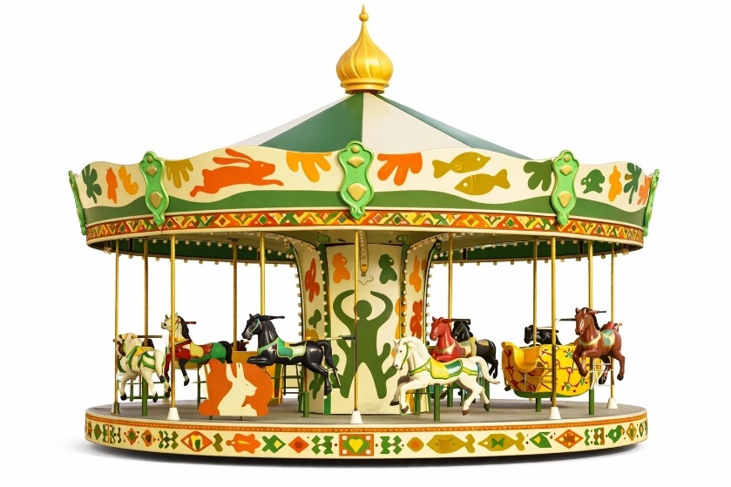 | 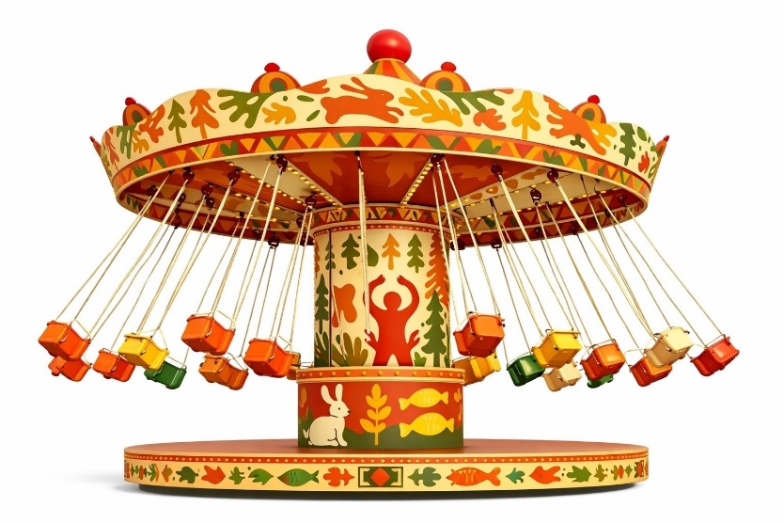 | 1. Аттракцион механизированный, вращательного движения по типу «Свадебная карусель/Лошадки». В комплектации со световым и звуковым оборудованием. Кабинка оператора. Ограждение по ГОСТ. Соответствие требованиям безопасности в рамках действующего законодательства РФ с подтверждающими документами. Возрастная категория: семейный, от 3-х лет или младше, рост от 80 см или ниже, максимальная нагрузка на 1 пассажирский модуль не менее 80 кг Количество посадочных мест: не менее 20 Диаметр без ограждения: не менее 7 м Высота: не менее 4 м Максимальная площадь без учёта ограждений: не более 81 м2 (исходя из размера площадки 9*9 м)
Типы, возрастная категория пользователей размещаемых аттракционов, их внешний вид и размеры предварительно согласовываются с администрацией МО ГО "Сыктывкар" и МКП "Жилкомсервис". Прописанные типы и параметры аттракционов, их внешний вид являются примерными.

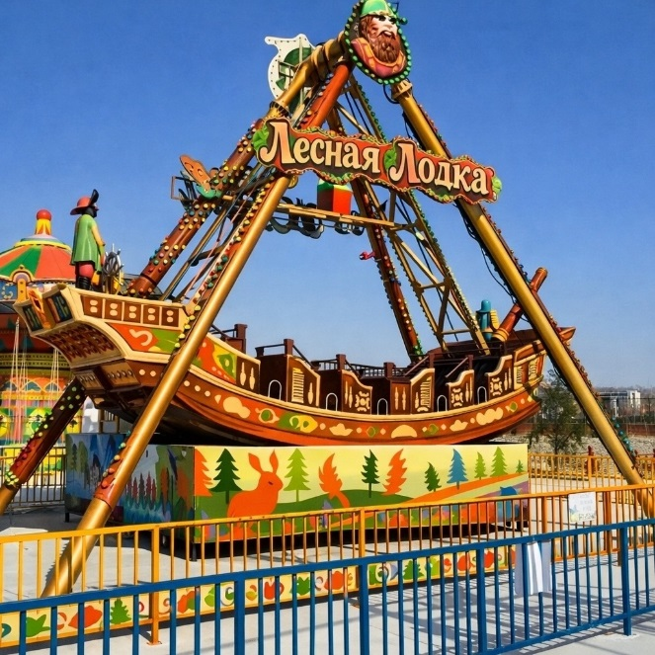
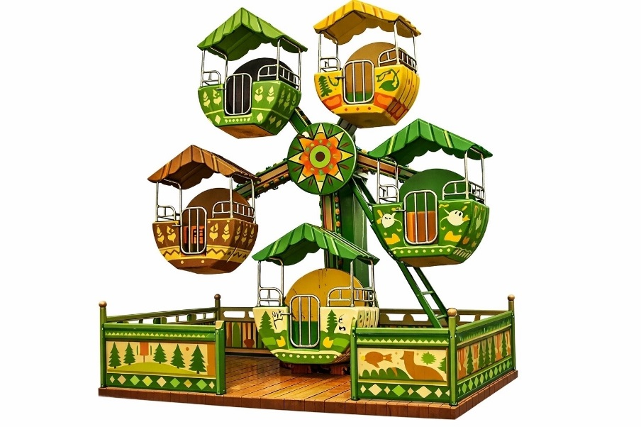
Концепция: Современное брендирование с использованием фирменного паттерна. |  |  | 2. Аттракцион механизированный, маятниковое движение – по типу «Лодка/Ладья». В комплектации со световым и звуковым оборудованием. Кабинка оператора. Ограждение по ГОСТ. Соответствие требованиям безопасности в рамках действующего законодательства РФ с подтверждающими документами. Возрастная категория: семейный, от 5-ти лет или младше, рост от 120 см или ниже, максимальная нагрузка на 1 пассажирский модуль не менее 80 кг Длина без ограждения: не менее 10 м Ширина без ограждения: не менее 5 м Высота: не менее 8 м Количество посадочных мест: не менее 24 Максимальная площадь без учета ограждений: не более 240 м2 (исходя из размера площадки под данный аттракцион 10*24 м)
Графика: сквозной паттерн из стилизованных деревьев, листьев, животных, птиц и фигур людей.
Внешний вид:

Цвета: зеленый, хаки, оранжевый.

 |  |  | 3. Аттракцион механизированный, вращательного движения – «Цепочная карусель». В комплектации со световым и звуковым оборудованием. Кабинка оператора. Ограждение по ГОСТ. Соответствие требованиям безопасности в рамках действующего законодательства РФ с подтверждающими документами. Возрастная категория: семейный, от 5-ти лет или младше, рост от 120 см или ниже, максимальная нагрузка на 1 пассажирский модуль не менее 80 кг Диаметр вращения: не менее 14 м Высота в работе: не менее 8 м Количество посадочных мест: не менее 24 Максимальная площадь без учета ограждений: 200 м2 (исходя из размера площадки 14,5*14 м)

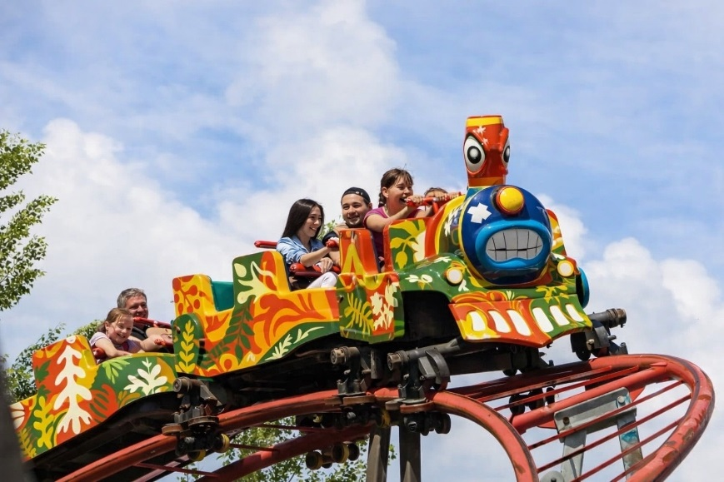
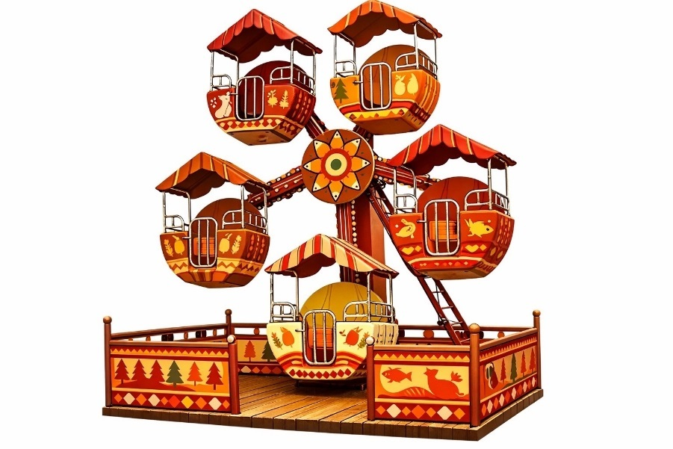

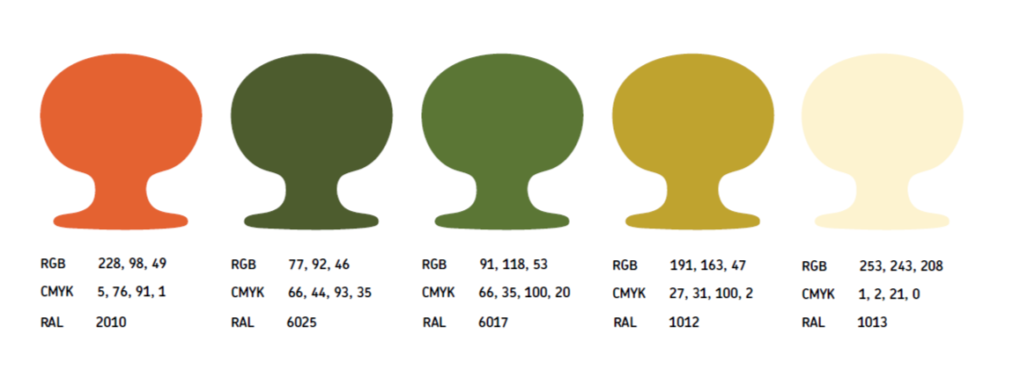

 |  |  | 4. Аттракцион механизированный, сложного движения – «экстремальный», с поступательно-вращательным движением. В комплектации со световым и звуковым оборудованием. Кабинка оператора. Ограждение по ГОСТ. Соответствие требованиям безопасности в рамках действующего законодательства РФ с подтверждающими документами. Возрастная категория: дети старшего возраста, взрослые, от 7-ми лет, рост от 120 см или выше, максимальный вес на один пассажирский модуль не менее 80 кг. Размеры аттракциона ограничиваются размерами площадки Количество посадочных мест: не менее 8 Максимальная площадь без учета ограждений: 225 м2 (исходя из размера площадки 15*15м)

Применение: оклейка и покраска аттракционов в цвета природы с нанесением паттерна на кабины, опоры, ограждения. Нанесение паттерна на фасад кафе в качестве декоративного элемента
Эффект: современный экологичный дизайн, узнаваемый стиль, единство визуального кода парка.
Цель: Создание уникальной визуальной среды, повышение туристической привлекательности и сохранение аутентичности региона через тематическое оформление аттракционов.
Безалкогольное кафе (павильон) по оказанию услуг общественного питания - 1 единица. | Высота ограждения устанавливается в соответствии с нормами и требованиями законодательства по установлению ограждений к аттракционам, нестационарным торговым объектам. Расстояния между рейками 90 мм, рейка 100 мм. Итоговый внешний вид, включая цвет ограждения, согласовывается с главным архитектором администрации МО ГО "Сыктывкар". Цвет RAL 050 50 10 Teakwood Brown «Коричневый Тик» для ограждений.

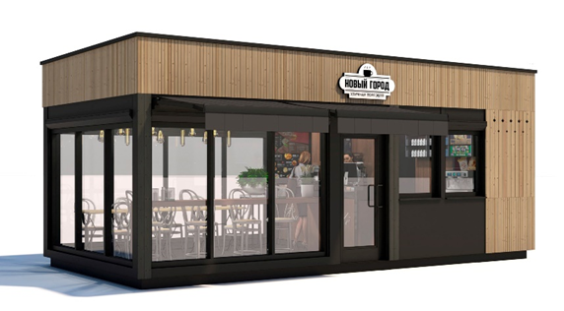
 |  |  | 5. Аттракцион механизированный, вращательного движения – «детское колесо обозрения». В комплектации со световым и звуковым оборудованием. Ограждение по ГОСТ. Соответствие требованиям безопасности в рамках действующего законодательства РФ с подтверждающими документами. Возрастная категория: детский, от 3-х лет и младше, рост от 80 см или ниже Высота аттракциона: не менее 5 м Количество кабинок: не менее 5 шт. Количество пассажиров: не менее 20 Максимальная площадь без учета ограждений: 42 м2 (исходя из размера площадки 6*7 м)
Объект общественного питания, входящий в комплекс аттракционов, предназначен для входа посетителей внутрь, с обеспечением доступа в объект маломобильных групп граждан и людей, управляющих детской коляской. Допускается размещение стоек, посадочных мест, столов - с соблюдением норм, установленных для объектов общественного питания. Цветовая гамма перекликается с комплексом. Материал стен - металлический каркас, облицовка фасадной доской, фасадная кассета, деревянная рейка или HPL панели с текстурой древесины. Остекление не менее 25 %. Площадь: не более 200 кв.м. Требования к внешнему виду кафе определены в постановлении администрации МО ГО «Сыктывкар» от 01.03.2012 № 3/584 «Об утверждении правил работы нестационарных торговых объектов и порядка организации уличной торговли на территории МО ГО «Сыктывкар»». | Допустимые к использованию цвета: RAL 7009 (зелёно-серый), RAL 7021 (чёрно-серый). Допустимые к использованию материалы стен: HPL панели. Допустимые к использованию материалы крыши: HPL панели. Допустимые к использованию материалы дверей и окон: алюминий.

 |  |  | 6. Аттракцион механизированный – тип аттракциона на усмотрение субъекта. В комплектации со световым и звуковым оборудованием. Ограждение по ГОСТ. Соответствие требованиям безопасности в рамках действующего законодательства РФ с подтверждающими документами. Возрастная категория: детский, от 3-х лет и младше рост от 80 см или ниже Размеры аттракциона ограничиваются размерами площадки Количество пассажиров: не менее 10 Максимальная площадь без учета ограждений: 144 м2 (исходя из размера площадки 12*12 м)

Примерная схема размещения объектов в рамках комплекса
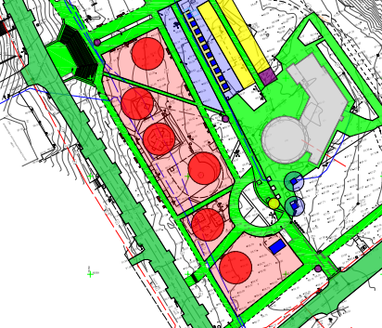
 | Условные обозначения:

 |  | территория размещения комплекса (размещаемые в рамках комплекса объекты не могут выходить за пределы обозначенной схемой территории)

 |  | механизированные аттракционы
 |  | (схема размещения объектов в рамках выделенной под комплекс аттракционов территории является условной. Объекты должны размещаться с учетом соблюдения требований по безопасности, охранных зон, иных установленных законодательством ограничений и требований)

 |  | детское кафе

